RTIEBT
Modos de instalação

1 → No quadro 52H são indicados exemplos de modos de instalação de canalizações. Pag. 60

Em instalações residenciais, como um circuito de tomadas, o tipo de cabo depende do ambiente e do método de instalação.
No nosso caso para instalações em apartamentos vamos usar condutores embebidos em paredes de alvenaria ou em tubagem:

 | → Instalação interna
 |  | → Embebido em alvenaria, utilizando tubagem de PVC rígida ou flexível.
 |  | → O tubo protege o cabo contra danos mecânicos, umidade e facilita futuras manutenções.
 | → Instalação externa
 |  | → Podem ser embutidos diretamente na alvenaria ou piso externo sem a necessidade de conduíte adicional (exceto se houver alto risco de impacto).
 |  | → Resistentes à umidade e exposição a raios UV.

Ambos possuem isolamento robusto e resistência a intempéries.

Secções mínimas do condutores. Pag. 69
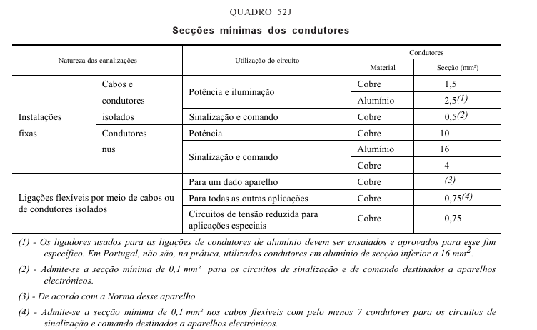

Quedas de tensão máxima admissível. Pag. 70

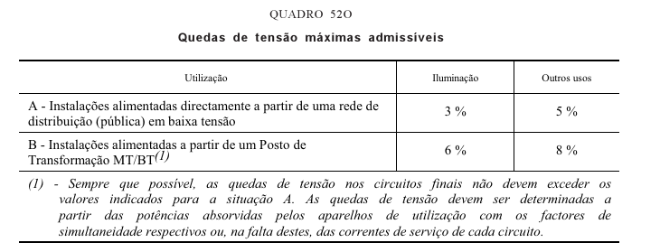

Secções mínimas convencionais dos condutores de terra. Pag. 78

Símbolos utilizados nas designações de condutores e cabos, isolados, para instalações eléctricas, segundo o HD 361. Pag. 90/91

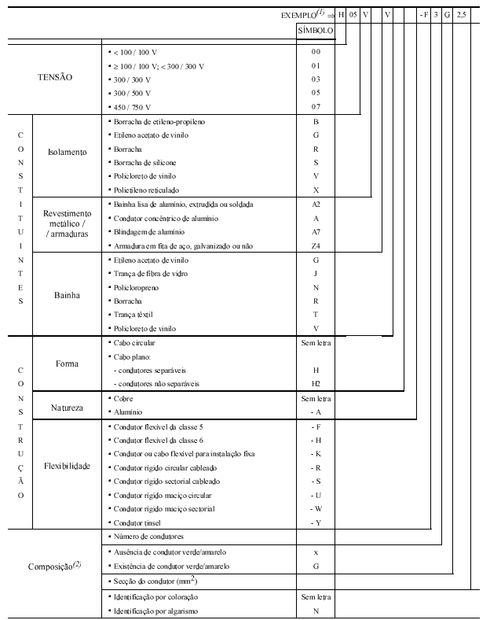

Símbolos utilizados nas designações de condutores e cabos, isolados, para instalações eléctricas, segundo a NP 665. Pag. 91/92

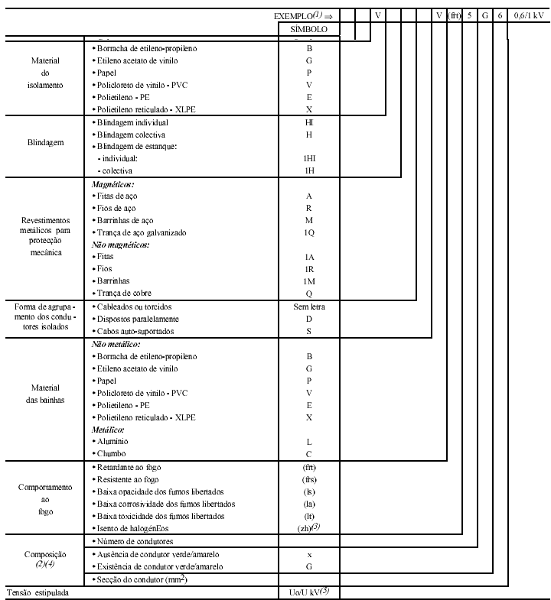

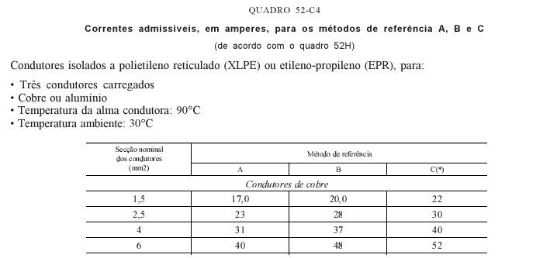
2 → QUADRO 52-C3 - Correntes admissíveis, em amperes, para os métodos de referência A, B e C (de acordo com o quadro 52H)
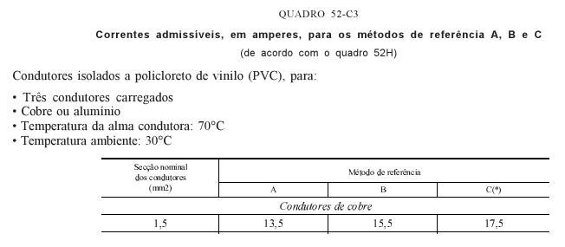
Condutores isolados a policloreto de vinilo (PVC), para:
 | • Dois condutores carregados
 | • Cobre ou alumínio
 | • Temperatura da alma condutora: 70°C
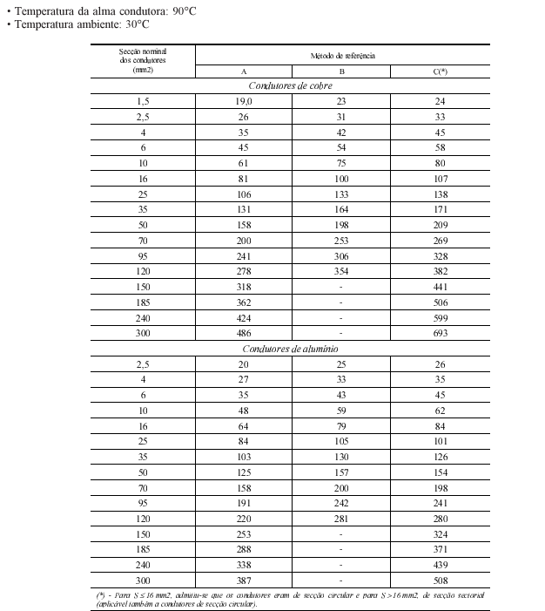
 | • Temperatura ambiente: 30°C
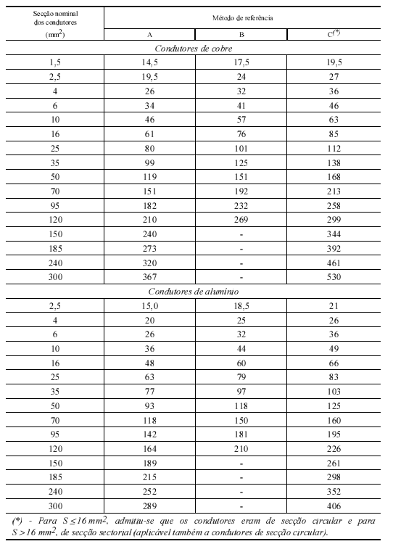

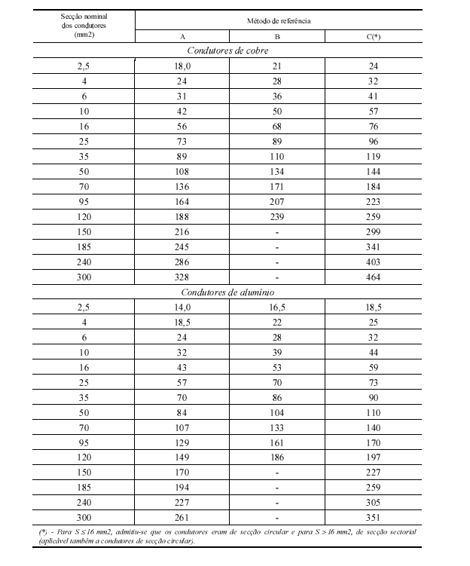

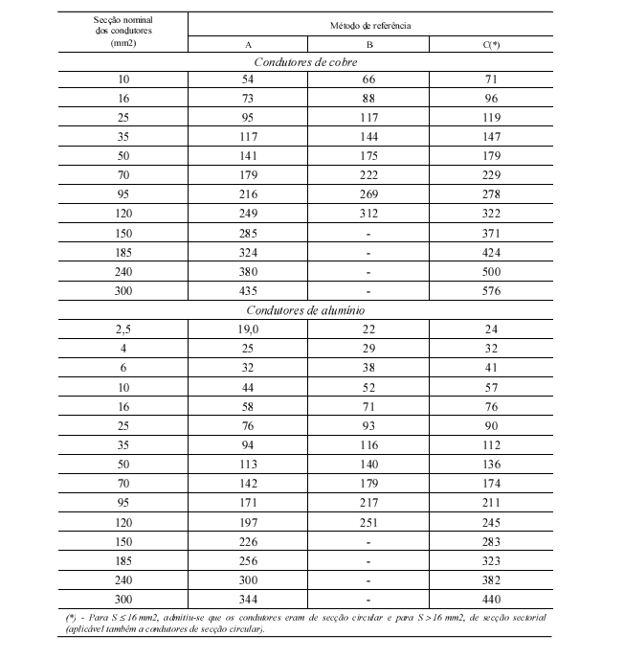

QUADRO 52-C30 |  |  |  |  | Condutores isolados a polietileno reticulado (XLPE) ou etileno-propileno (EPR), para:
 | Correntes admissíveis, em amperes, para o método de referência D (de acordo com o quadro 52H) |  |  |  |  | • Dois condutores carregados
 | Canalizações enterradas |  |  |  |  | • Cobre ou alumínio
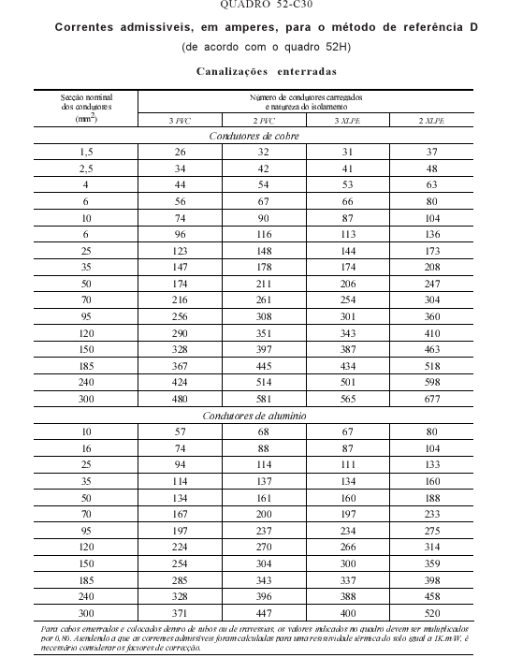
 |  |  |  |  |  | • Temperatura da alma condutora: 90°C
 |  |  |  |  |  | • Temperatura ambiente: 30°C

Disjuntores

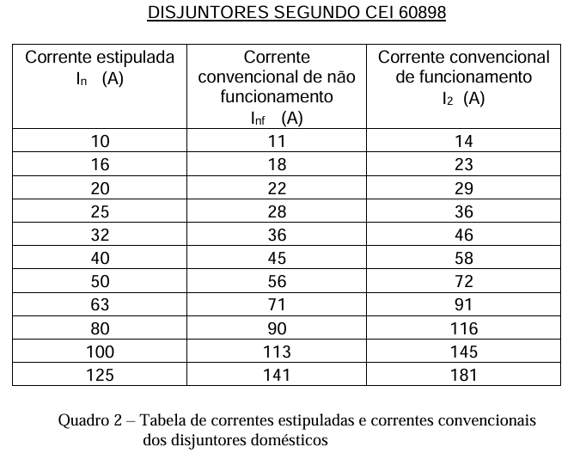
 | Tabela Geral de Disjuntores de Baixa Tensão
 | Tipo de Disjuntor | Corrente Nominal (In) | Capacidade de Interrupção (Icu) | Aplicação
 | Disjuntores Miniatura (MCB) | 6A, 10A, 16A, 20A, 32A, 40A, 63A | 4,5 kA, 6 kA, 10 kA | Circuitos de iluminação, tomadas, pequenas cargas residenciais e comerciais.
 | Disjuntores Moldados (MCCB) | 63A, 100A, 125A, 160A, 250A, 400A, 630A | 25 kA, 36 kA, 50 kA | Proteção geral de quadros, circuitos principais em edifícios e indústrias.
 | Disjuntores de Potência (ACB) | 630A a 6300A | 50 kA, 75 kA, 100 kA | Instalações industriais e de grandes consumidores.

Fatores de correção
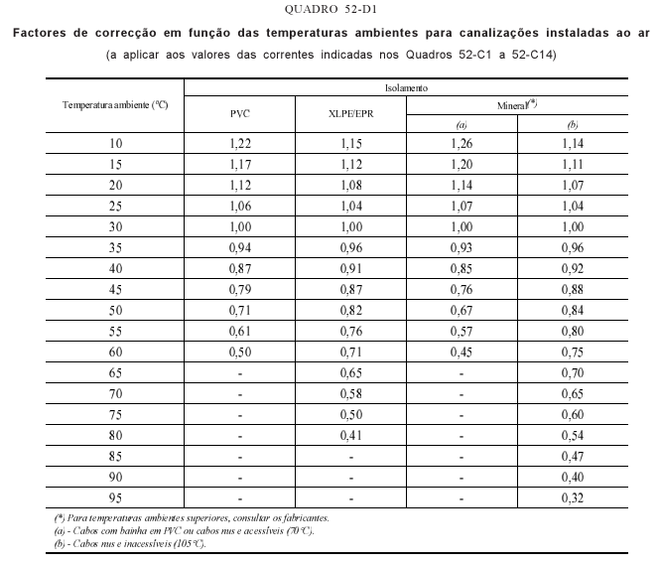
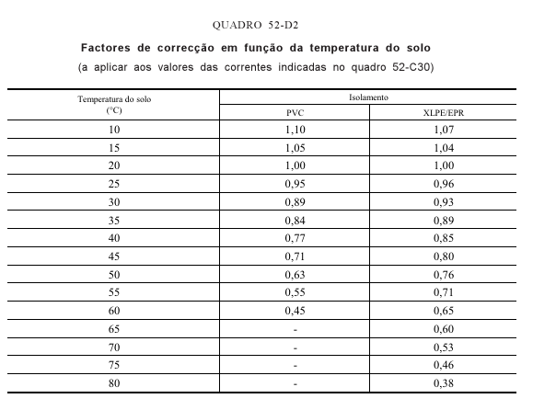

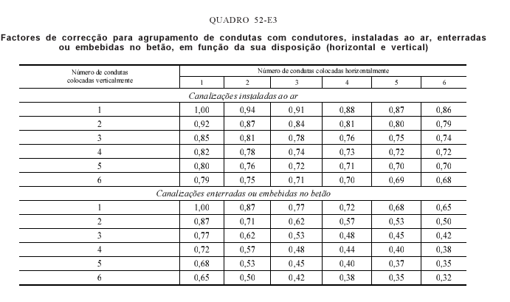

Corrente de motores

